Orientaciones básicas
 | PROCESO INSPECCIÓN, VIGILANCIA Y CONTROL INSTRUMENTO DE VERIFICACIÓN DE PROTECCIÓN_SUBDIRECCIÓN DE RESPONSABILIDAD PENAL PARA ADOLESCENTES MODALIDADES DE ATENCIÓN A MEDIDAS Y SANCIONES DEL PROCESO JUDICIAL SRPA LIBERTAD VIGILADA / ASISTIDA ORIENTACIONES BÁSICAS | IN38.IVC | 2020-11-03
 |  | Versión 2 | Página 1 de 1
 |  | Clasificación de la Información: CLASIFICADA

PROTECCIÓN_SUBDIRECCIÓN DE RESPONSABILIDAD PENAL PARA ADOLESCENTES MODALIDADES DE ATENCIÓN A MEDIDAS Y SANCIONES DEL PROCESO JUDICIAL SRPA LIBERTAD VIGILADA / ASISTIDA

Estimados profesionales, por favor tener en cuenta las siguientes consideraciones:
1. Esta herramienta de trabajo, tiene como finalidad facilitar la identificación de la totalidad de los aspectos a verificar en cada uno de los componentes (legal, técnico-administrativo, financiero), durante el desarrollo de la acción en las Entidades Prestadoras de Servicio Público de Bienestar Familiar.
2. El instrumento, será el insumo para el análisis sobre el cumplimiento de los requisitos conforme con la normatividad vigente, los lineamientos y directrices definidos por el ICBF para la prestación del servicio, o desarrollo de las modalidades y servicios en conjunto con la técnica de observación.
3. La principal herramienta que definirá el éxito en el desarrollo de la acción (licencia de funcionamiento, inspección o auditoría) será su conocimiento y apropiación de la normativa vigente, así como los lineamientos, manuales operativos y directrices definidas por el ICBF. POR FAVOR, aplique este instrumento DESPUÉS de haberlo revisado y leído detenidamente, a la luz de cada documento técnico aplicable.
4. El instrumento de verificación se encuentra dividido por los componentes de atención del servicio, los cuales deberán ser diligenciados y firmados por el profesional que realizó la revisión del componente.
5. El instrumento cuenta con listas desplegables para la facilitar el registro y selección de información. - Tipo de Acción: podrá seleccionar si se trata de una licencia de funcionamiento, lo cual habilitará la lista desplegable para seleccionar Inicial o Renovación según corresponda. En el caso de las acciones de inspección, se selecciona Visita, lo cual habilitará la lista desplegable para seleccionar Inspección o Auditorías. Para los demás campos de información, se deberá diligenciar lo solicitado en cada uno de ellos. Por favor, seleccionar las celdas de tipo de acción antes de definir el código de la población. - Población: El instrumento cuenta con la codificación de las poblaciones correspondientes a la modalidad de atención. En este sentido, debe realizar la revisión de la población que aplica, seleccionando el código que corresponda de acuerdo con la siguiente tabla de convenciones:
Código | Población
1 | Adolescentes y jóvenes del SRPA, a quienes en los términos del artículo 189 de la Ley 1098 de 2006, y considerando sus circunstancias personales, familiares y responsabilidad frente a sus conductas, la autoridad judicial les impone esta sanción.

6. Para el diligenciamiento del instrumento se debe tener en cuenta: 6.1 Aplica. Con las siguientes opciones de respuesta: Sí: Esta opción de respuesta aplica cuando el operador/entidad o unidad de servicio da respuesta a lo solicitado, lo cual queda descrito en el Acta de la acción ( Visita de inspección, auditoría de calidad). Recuerde que en esta opción, solamente se estará indicando la disponibilidad y acceso a la información, por lo que no se está estableciendo un concepto preliminar sobre el cumplimiento del ítem. En caso que el insumo para verificar el cumplimiento de alguno de los aspectos por componente sea aportado por el operador/entidad o unidad de servicio en medio magnético o digital, esto sólo podrá recibirse en el desarrollo de la acción, y deberá registrarse en debida forma esta fuente de información en el Acta, especificando si será objeto de revisión y análisis por parte de la Oficina de Aseguramiento a la Calidad. No: Esta opción de respuesta aplica cuando el operador/entidad o unidad de servicio NO da respuesta a lo solicitado 6.2 No aplica. Los aspectos identificados con la opción No aplica, tiene alternativa de respuesta: (--). Esto sirve como referente para identificar que la información corresponde únicamente al Operador, Entidad, Unidad de servicio de acuerdo al caso y tipo de acción. No se debe alterar ni modificar. Los anexos identificados con números en el cuerpo del instrumento, son documentos de apoyo que amplían la información que será verificada por componentes. Para seleccionar la muestra, podrá descargar el anexo trasversal denominado A2.IVC.Selección de muestra.V1. de la página web del ICBF.
Nota: Una vez diligenciado el instrumento de verificación, se deberá conservar copia de la información en un CD, e imprimir el instrumento por cada uno de sus componentes, los cuales se incorporarán como soporte en el expediente de la acción que corresponda. (Visita de Inspección o Auditoría de Calidad).

Anexo 5
 | PROCESO INSPECCIÓN, VIGILANCIA Y CONTROL INSTRUMENTO DE VERIFICACIÓN DE PROTECCIÓN_SUBDIRECCIÓN DE RESPONSABILIDAD PENAL PARA ADOLESCENTES MODALIDADES DE ATENCIÓN A MEDIDAS Y SANCIONES DEL PROCESO JUDICIAL SRPA LIBERTAD VIGILADA / ASISTIDA ANEXO 5. GENERALIDADES DEL PRESUPUESTO Y EJECUCIÓN | IN38.IVC | 2020-11-03
 |  | Versión 2 | Página 1 de 1
 |  | Clasificación de la Información: CLASIFICADA

Estructura de Costos

Los clasificadores de costo determinados para los servicios del Sistema de Responsabilidad Penal Adolescente son:

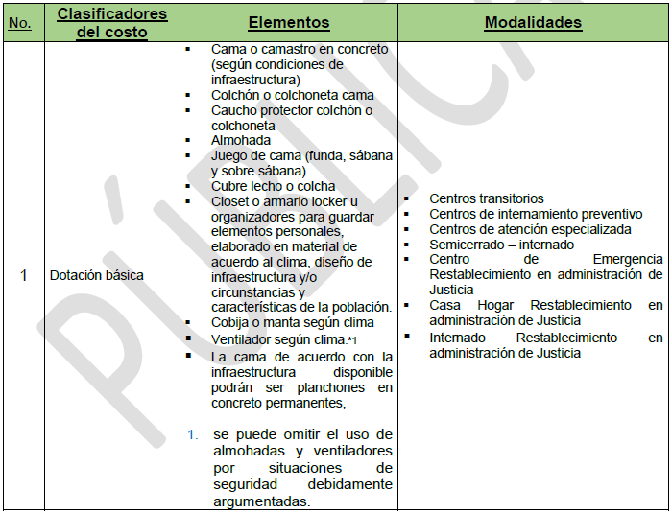

Algunas consideraciones frente al presupuesto

El representante legal contratado para la modalidad solo podrá recibir salario u honorarios con cargo al contrato de aporte, si se desempeña en uno de los cargos de la tabla de talento humano de la modalidad en un solo departamento.

Dependiendo de la zona y ubicación de la modalidad, el operador podrá suministrar un vehículo para el transporte de los niños, niñas y adolescentes, en vez de la entrega del auxilio a cada familia; siempre y cuando la institución cuente con vehículos legalmente autorizados por el Ministerio de Transporte o la entidad que haga sus veces en el departamento o municipio, estén disponibles para el transporte de los niños, niñas y adolescentes y éste uso se encuentre certificado por el contador. En éstos casos se podrá reconocer dentro del clasificador, gastos como: mantenimiento, gasolina, peajes y conductor, entre otros

